상품제안서
아이리버 무선충전 마우스패드 | 상품코드: S00277

 |  |  |  |  |  |  | 02-713-8555 | www.synergygift.co.kr
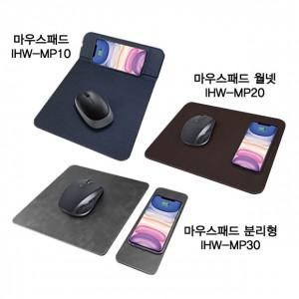

【상세/제작정보】 | <p><span style="font-size: 14pt;">※ 기본수량 미만 발주 진행시 별도 문의 바랍니다.</span></p>

【인쇄/포장옵션】 | 실크, 레이저 / 포장지포장

【공급단가】 | 수량 | 50~ | 100~ | 500~ | 1,000~ | 2,000~
*VAT별도 | IHW-MP10 | 12,500원 | 12,300원 | 12,000원 | 11,700원 | 11,500원
 | IHW-MP20 | 12,500원 | 12,300원 | 12,000원 | 11,700원 | 11,500원
 | IHW-MP30 | 14,770원 | 14,530원 | 14,180원 | 13,820원 | 13,590원
 | IHW-MP40 | 20,000원 | 19,680원 | 19,200원 | 18,720원 | 18,400원

【상품 URL】 | https://www.synergygift.co.kr:443/src/goods_detail.php?gdno=17844

